Ejercicio1
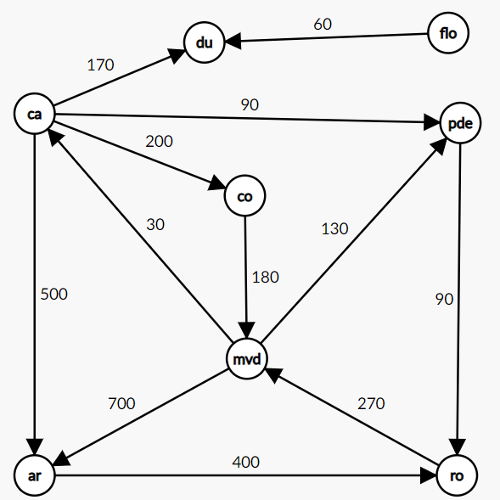
Matriz de adyacencias |  |  |  |  |  |  |  |  | Lista de adyacencias
x | artigas | canelones | colonia | durazno | florida | montevideo | punta del este | rocha | artigas | rocha / 400
artigas | 0 |  |  |  |  |  |  | 400 | canelones | artigas / 500 | colonia / 200 | durazno / 170 | punta del este / 90
canelones | 500 | 0 | 200 | 170 |  |  | 90 |  | colonia | montevieo / 180
colonia |  |  | 0 |  |  | 180 |  |  | durazno
durazno |  |  |  | 0 |  |  |  |  | florida | durazno / 60
florida |  |  |  | 60 | 0 |  |  |  | montevideo | artiga / 700 | canelones / 30 | punta del este / 130
montevideo | 700 | 30 |  |  |  | 0 | 130 |  | punta del este
punta del este |  |  |  |  |  |  | 0 |  | rocha | montevideo / 270 | punta del este / 90
rocha |  |  |  |  |  | 270 | 90 | 0

